Hoja1
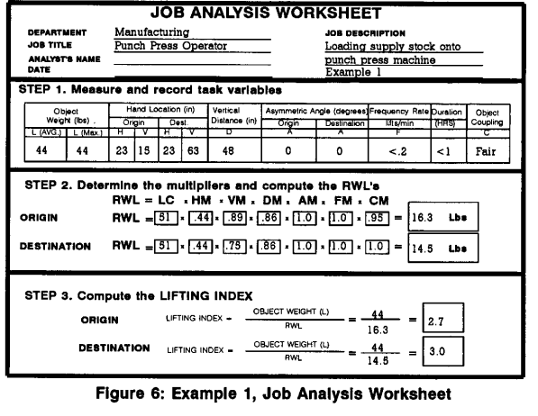
Ecuacion Niosh | La ecuacion de Niosh tiene las siguientes formulas
 |  | Límite de peso recomendado (RWL)

 |  | índice de elevación (LI)

 | Cada parte de la ecuacion tiene una formula asi como parametros que obtendremos analizando el comportamiento del trabajo a realizar, la siguiente tabla ilustra la resolucion de cada termino
 | Donde | Notas
 | LC = Constante de carga
 | HM = Multiplicador horizontal | El Multiplicador Horizontal (HM) es 10/H, para H medida en pulgadas, y HM es 25/H, para H medida en centímetros. | Si H es menor o igual a 10 pulgadas (25 cm), entonces el multiplicador es 1,0. HM disminuye con un aumento en el valor de H. | El multiplicador de H se reduce a 0,4 cuando H mide 25 pulgadas (63 cm). Si H es mayor que 25 pulgadas, entonces HM-0.
 | VM = Multiplicador vertical | Para determinar el Multiplicador Vertical (VM), el valor absoluto o se calcula la desviación de V desde una altura óptima de 30 pulgadas (75 cm). Una altura de 30 pulgadas sobre el nivel del piso se considera "altura de los nudillos" para un trabajador de altura promedio (66 pulgadas o 165 cm). El Multiplicador Vertical (VM) es (~-(.007~ V-30 I)) para V medido en pulgadas, y VM es (l-(.003IV-75I)), para V medido en centímetros. | Cuando V está en 30 pulgadas (75 cm), el multiplicador vertical (VM) es 1,0. El valor de VM disminuye linealmente con un aumento o disminución en la altura desde esta posición. A nivel del suelo, VM es 0,78, ya 70 pulgadas (175 cm) de altura, VM es 0,7. Si V es mayor que 70 pulgadas, entonces VM = 0.
 | DM = Multiplicador de distancia | El multiplicador de distancia (DM) es (0,82 + (1,8/D)) para D medido en pulgadas, y DM es (0,82 + (4,5/D)) para D medido en centímetros. Para D menos de 10 pulgadas (25 cm), se supone que es de 10 pulgadas (25 cm) y DM es 1,0. El multiplicador de distancia, por lo tanto, disminuye gradualmente con un aumento en la distancia de viaje. El DM es 1,0 cuando D se establece en 10 pulgadas (25 cm); DM es 0,85 cuando D = 70 pulgadas (175 cm). Por lo tanto, DM varía de 1,0 a 0,85 mientras que D varía de 0 pulgadas (0 cm) a 70 pulgadas (175 cm).
 | AM = Multiplicador asimetrico | El Multiplicador Asínunétrico (AM) es 1-(.0032A). La AM tiene un valor máximo de 1,0 cuando la carga se levanta directamente delante del cuerpo. El AM disminuye linealmente a medida que aumenta el ángulo de asimetría (A). El rango va desde un valor de 0,57 a 135° de asimetría hasta un valor de 1,0 a 00 de asimetría (es decir, sustentación simétrica). Si A es mayor que 135°, entonces AM= 0 y la carga es cero.
 | FM = Multiplicador de frecuencia | El multiplicador de frecuencia se define por (a) el número de levantamientos por minuto (frecuencia), (b) la cantidad de tiempo dedicado a la actividad de levantamiento (duración) y (c) la altura vertical del elevador desde el piso. La frecuencia de levantamiento (F) se refiere al número promedio de levantamientos realizados por minuto, medido durante un período de 15 minutos | Para aquellos trabajos en los que la frecuencia varía de una sesión a otra, cada sesión debe analizarse por separado, pero aún no se debe considerar el patrón general de trabajo. | La duración del levantamiento se clasifica en tres categorías: de corta duración, de duración moderada y de larga duración. Estas categorías se basan en el patrón de períodos continuos de tiempo de trabajo y tiempo de recuperación (es decir, trabajo ligero). Un período de tiempo de trabajo continuo se define como un período de trabajo no intencional. El tiempo de recuperación se define como la duración de la actividad de trabajo ligero después de un período de levantamiento continuo. | Corta duración define las tareas de levantamiento que tienen una duración de trabajo de una hora o menos, seguidas de un tiempo de recuperación igual a 1,2 veces el tiempo de trabajo [es decir, al menos una relación de tiempo de recuperación a tiempo de trabajo de 1,2 (RT/WT )]. | La duración moderada define las tareas de levantamiento que tienen una duración de más de una hora, pero no más de dos horas, seguidas de un período de recuperación de al menos 0,3 veces el tiempo de trabajo [es decir, al menos una relación de tiempo de recuperación a tiempo de trabajo de 0,3 (RT/WT)]. | larga duración define las tareas de levantamiento que tienen una duración de entre dos y ocho horas, con descansos industriales estándar (por ejemplo, descansos por la mañana, el almuerzo y la tarde). | La frecuencia de levantamiento (F) para levantamiento repetitivo puede variar desde 0,2 levantamientos/min hasta una frecuencia máxima que depende de la ubicación vertical del objeto (V) y la duración del levantamiento (fábrica 5). Levantar por encima de la frecuencia máxima da como resultado un RWL de 0.0. (Excepto el caso especial de levantamiento discontinuo discutido anteriormente, donde la frecuencia máxima es de 15 levantamientos/minuto). | El valor de FM depende del número promedio de levantamientos/min (F), la ubicación vertical (V) de las manos en el origen y la duración del levantamiento continuo. Para tareas de levantamiento con una frecuencia inferior a 0,2 levantamientos por minuto, configure la frecuencia igual a 0,2 levantamientos/minuto. Sin embargo, para levantamientos poco frecuentes (es decir, F < .1 levantamiento/minuto), el período de recuperación generalmente será suficiente para usar la categoría de duración de 1 hora.
 | CM = Multiplicador de acoplamiento | La naturaleza del método de agarre o acoplamiento mano-objeto puede afectar no solo la fuerza máxima que un trabajador puede o debe ejercer sobre el objeto, sino también la ubicación vertical de las manos durante el levantamiento. Un buen acoplamiento reducirá las fuerzas de agarre máximas requeridas y aumentará el peso aceptable para levantar, mientras que un acoplamiento deficiente generalmente requerirá fuerzas de agarre máximas más altas y disminuirá el peso aceptable para levantar.
 | H = Ubicación horizontal (H). Distancia de las manos desde el punto medio entre los tobillos, en pulgadas o centímetros (medida en el origen y destino del levantamiento) | Debe medirse la ubicación horizontal (H). En aquellas situaciones donde el valor de H no se puede medir, entonces H se puede aproximar a partir de las siguientes ecuaciones |  |  | Donde: W es el ancho del contenedor en el plano sagital y V es la ubicación vertical de las manos desde el piso. | Si la distancia horizontal es menor de 10 in (25 cm), H es igual a 10in (25cm), el valor maximo de H es 25in (63 cm)
 | V = Ubicación vertical (V). Distancia de las manos sobre el piso, en pulgadas o centímetros (medida en el origen y destino del levantamiento). | La ubicación vertical (V) está limitada por la superficie del piso y el límite superior del alcance vertical para el levantamiento (70 pulgadas o 175 cm). La ubicación vertical debe medirse en el origen y el destino del levantamiento para determinar la distancia de recorrido ( D).
 | D = Distancia de recorrido vertical (D).Valor absoluto de la diferencia entre las alturas verticales en el destino y origen del levantamiento, en pulgadas o centímetros. | La variable Distancia de recorrido vertical (D) se define como la distancia de recorrido vertical de las manecillas entre el origen y el destino del levantamiento. Para el levantamiento, D se puede calcular restando la ubicación vertical (V) en el origen del levantamiento de la V correspondiente en el destino del levantamiento (es decir, D es igual a V en el destino menos V en el origen). Para una tarea de descenso, D es igual a V en el origen menos v en el destino | Se supone que la variable (D) es de al menos 10 pulgadas (25 cm) y no más de 70 pulgadas [175 cm]. Si la distancia de recorrido vertical es inferior a 10 pulgadas (25 cm), entonces D debe establecerse en la distancia mínima de 10 pulgadas (25 cm).
 | A = Ángulo de asimetría (A). Medida angular de qué tan lejos se desplaza el objeto desde el frente (plano sagital medio) del cuerpo del trabajador al comienzo o al final del levantamiento, en grados) | Definida operativamente como el ángulo entre la línea de asimetría y la línea sagital media. La línea de asimetría se define como la línea horizontal que une el punto medio entre los huesos internos del tobillo y el punto proyectado en el suelo directamente debajo del punto medio del agarre de la mano, definido por el gran nudillo medio. | El ángulo A está limitado al rango de 0° a 135°. Si A > 135°, entonces AM se establece igual a cero, lo que da como resultado un RWL de cero o sin carga
 |  |  |  |  | Resumen para calcular variables
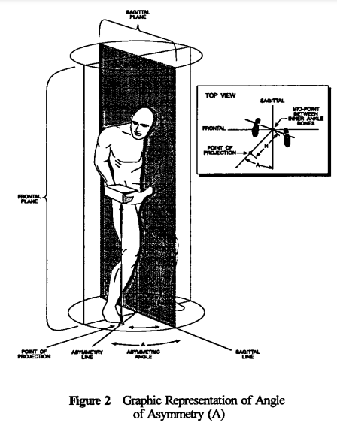
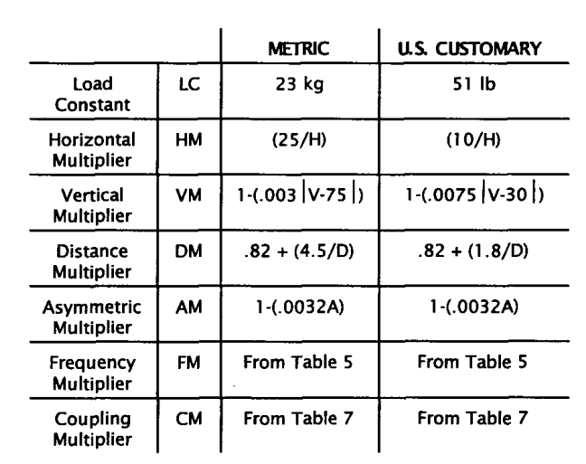
 | Puede usar las siguientes imágenes como guia a la hora de analizar su propia imagen
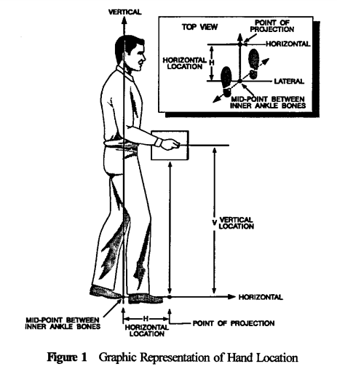

 | Para FM y CM la tabla 5 y 7 son las siguientes para la tabla 7 puede hacer las consideraciones de la tabla 6 para dar el valor correcto al agarre, o usar la tabla de decision
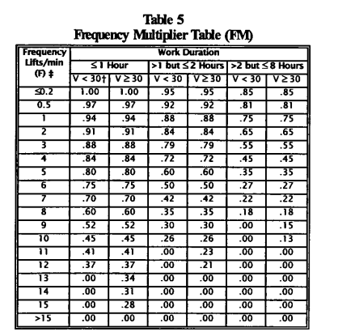
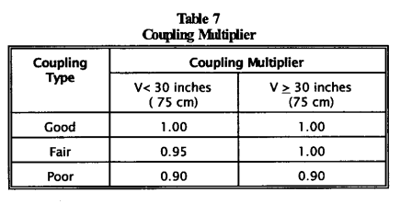
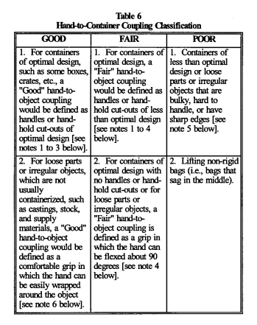
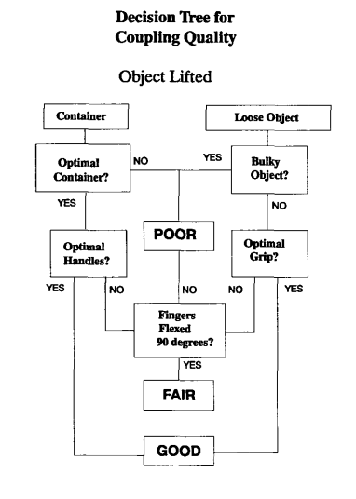

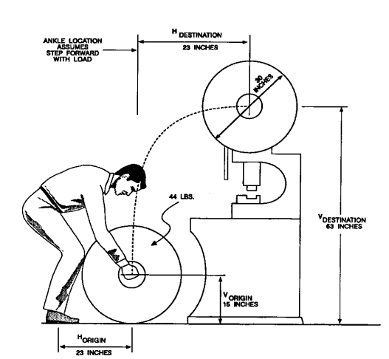
 | Como ejemplo para calcular usaremos la siguiente imagen, lo haremos en ambos sistemas metricos |  | Sistema ingles |  |  | Sistema internacional
 |  |  | Introduce los siguientes datos para hacer el calculo | Origen | Destino | Introduce los siguientes datos para hacer el calculo | Origen | Destino

 |  |  | H in | 23 | 23 | H cm | 58.42 | 58.42
 |  |  | V in | 15 | 63 | V cm | 38.1 | 160.02
 |  |  | D in | 48 | 48 | D cm | 121.92 | 121.92
 |  |  | A grados | 0 | 0 | A grados | 0 | 0
 |  |  | Peso del objeto lb | 44 | 44 | Peso del objeto kg | 19.9581 | 19.9581
 |  |  | Frecuencia | <0.2 |  | Frecuencia | <0.2
 |  |  | Duracion | <1 |  | Duracion | <1
 |  |  | Agarre del objeto | C |  | Agarre del objeto | C
 |  |  | LC lb | 51 | 51 | LC kg | 23 | 23
 |  |  | HM | 0.4347826087 | 0.4347826087 | HM | 0.42793563848 | 0.42793563848
 |  |  | VM | 0.8875 | 0.7525 | VM | 0.8893 | 0.74494
 |  |  | DM | 0.8575 | 0.8575 | DM | 0.85690944882 | 0.85690944882
 |  |  | AM | 1 | 1 | AM | 1 | 1
 |  |  | FM | 1 | 1 | FM | 1 | 1
 |  |  | CM | 0.95 | 1 | CM | 0.95 | 1
 |  |  | Límite de peso recomendado (RWL) lbs | 16.031288723 | 14.308133152 | RWL Kg | 7.1254635255 | 6.2829342992
 |  |  | índice de elevación (LI) | 2.7446327467 | 3.0751740658 | índice de elevación (LI) | 2.8009546226 | 3.1765571705

 | Los resultados del libro son los siguientes por lo cual queda corroborado el resultado

